cxmq111-8.25
2、订单X303-XS151100869，在2016年1月份有两张出货单，cxmq111没有导出这两笔出货单信息。
8.23有反馈同样问题，测试当时反馈的那张单子出货单显示正常，但其他单子出货单又有异常。
X303-XS151200633（X509-XS160101790）、
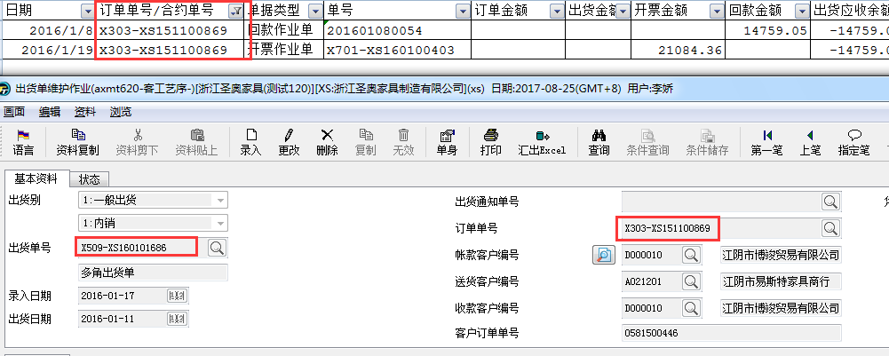

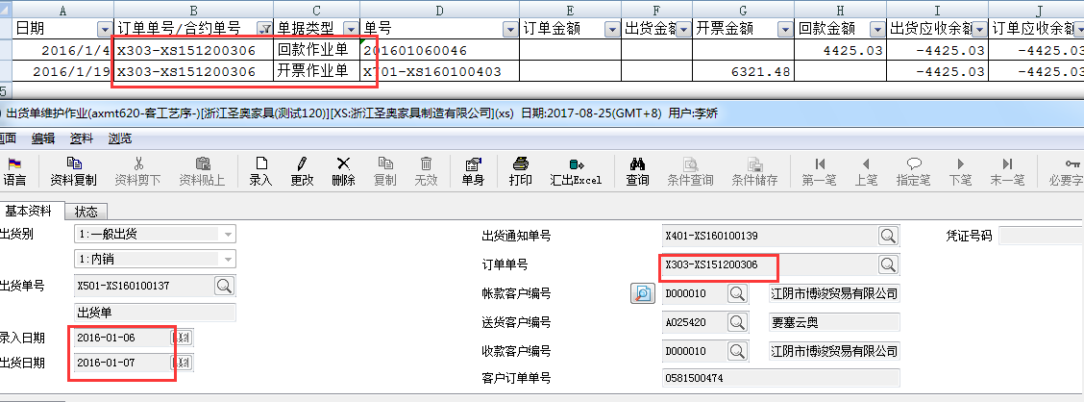

回复:订单号 X303-XS151100869、X303-XS151200633的出货单显示不出来。是因为存在没有作废的应收/待抵账款。（axrt300）
原程序中就有这段逻辑，后面的出货单，未显示问题也都是这个原因。请确认一下这个逻辑是否应该存在。

3、cxmq111，条件：20160101:20161231，D000010客户，出货单未导出，并且标红数据逻辑有误。之前反馈这类逻辑有误的，用当时的错误单号去查是正确的，但是换一张单号
又出来类似的问题，正常统一的逻辑，不同单号都应遵循统一规则？
请排查程序逻辑，导致此问题原因。不然测试到的是正常了，没测试到的又出现问题。
并且，这张单子3月做订单，3月开票，订单到开票这段期间肯定有出货，不然是不可能开票的。
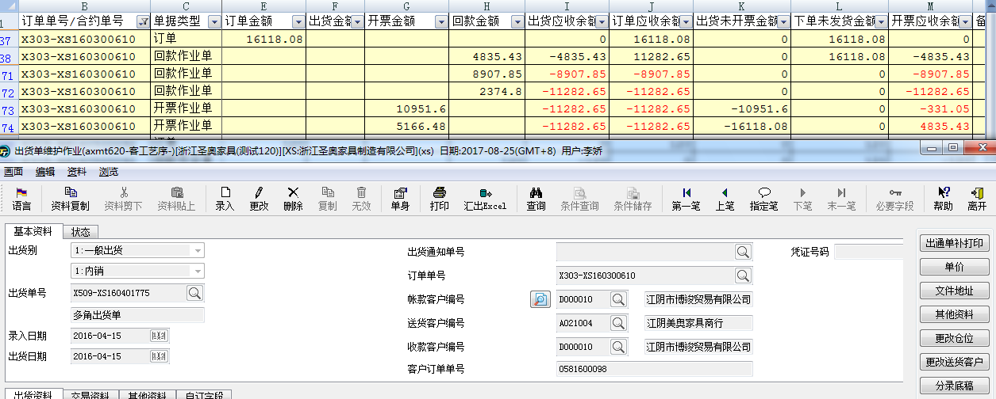

cxmq111，条件：20160101:20161231，D000010客户，用此条件找出来的只有这几张出货单，对出货单别或订单单别有限定吗？

回复：出货单的问题都是上面说的，存在没有作废的应收/待抵账款。
金额统计错误，这个订单号是跨月的。我查到的是没有问题的。如下图

4、需增加一列“销退折让金额”、“实际出货金额”，以下栏位涉及到公式变动：
实际出货金额=出货金额-销退折让金额；
出货应收余额=实际出货金额-回款金额=出货金额-销退折让金额-回款金额
订单应收余额=订单金额-销退折让金额-回款金额
出货未开票金额=实际出货金额-开票金额=出货金额-销退折让金额-开票金额
下单未发货金额=下单金额-出货金额

客制书里的规格，cxmq110有写到，但是cxmq111好像没有考虑到销退折让的。

3、框起来的这几个金额，订单小计是对的，但是明细行里面的数据不对。比如订单应收余额，应该是“订单金额-订单已回款总金额”
X302-XS170100116，回款单201701060295，回款7438.5，订单应收余额应该是10832.5，
X302-XS170100116，回款单201701070056，回款10832.5，订单应收余额应该是0
X302-XS170100116下单未发货金额跟订单应收余额逻辑应该一样。
出货未开票金额=累计出货总金额-累计开票总金额
下单未发货金额=累计下单总金额-累计发货总金额
开票应收余额=累计开票总金额-累计回款总金额

